Title page

 | Excel Skills for Business: Essentials

 | Day 4: Performing Calculations

 |  | Practice Challenge

Day 4: Learning Objectives |  |  | Ngày 4: Mục tiêu học tập

Explain the syntax of basic formulas and functions Use formulas and functions to perform simple calculations Describe the difference between relative and absolute cell references |  |  | “Giải thích cú pháp các công thức và hàm cơ bản Sử dụng các công thức và hàm để thực hiện các phép tính đơn giản Mô tả sự khác biệt giữa tham chiếu ô tương đối và tuyệt đối"

Instructions |  |  | Hướng dẫn

In this challenge, you will assist the Parent and Teacher Committee to prepare for a school trip. Can you work it out? |  |  | Trong thử thách này, bạn sẽ hỗ trợ Ban Phụ huynh và Giáo viên chuẩn bị cho chuyến tham quan học đường. Bạn có thể giải quyết được không?

Trip Costs
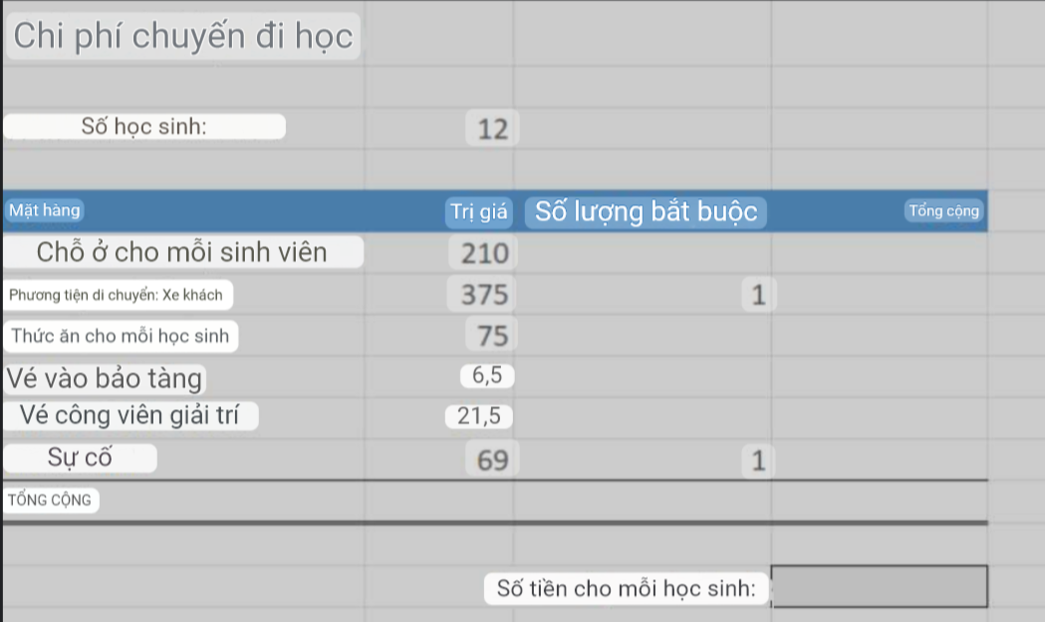
School Trip Costs

Number of Students: | 12

Items | Cost | Number Required | Total
Accomodation per student | 210 | 12 | 2520
Transport: Coach | 375 | 1 | 375
Food per student | 75 | 12 | 900
Museum Entry | 6.5 | 12 | 78
Theme Park tickets | 21.5 | 12 | 258
Incidentals | 69 | 1 | 69
TOTAL |  |  | 4200

 |  | Amount per student: | 350

